calc
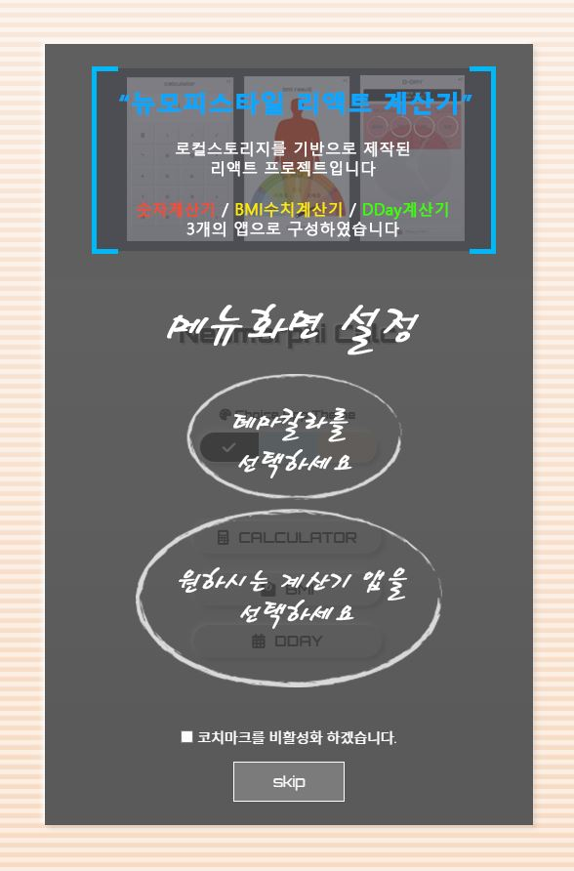
Three types of calculators

coatch mark 활성화(팝업) 초기화면
->
Local Storage에 coatch mark 활성화 여부를 기록을 통해
처음 접속시(또는 coatch mark 비활성화가 안된경우)
coatch mark 이미지를 활성화하여
Neumorphism 스타일의 리액트 계산기 3종구성과
테마컬러 및 계산기앱의 선택 · 변경 가능여부를 안내하였습니다.

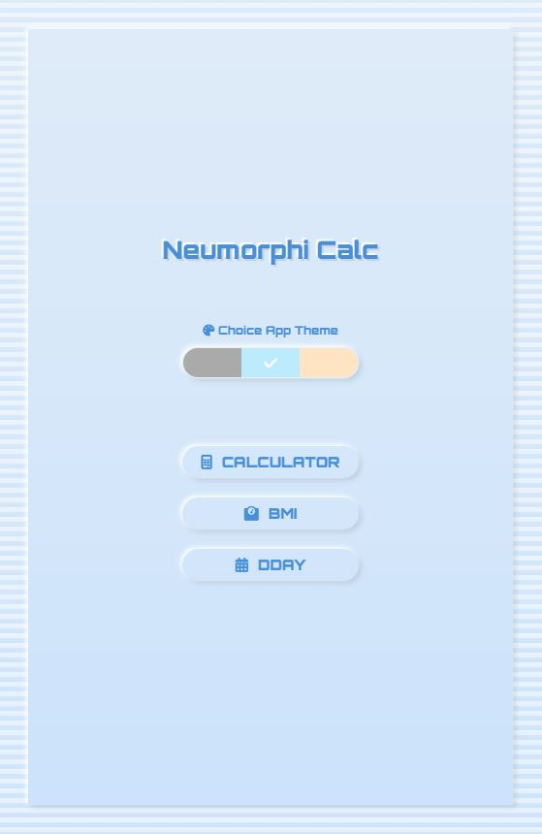
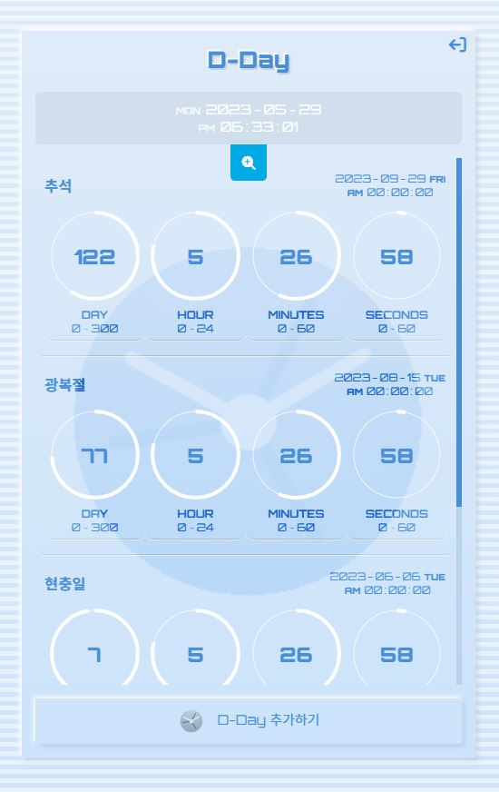
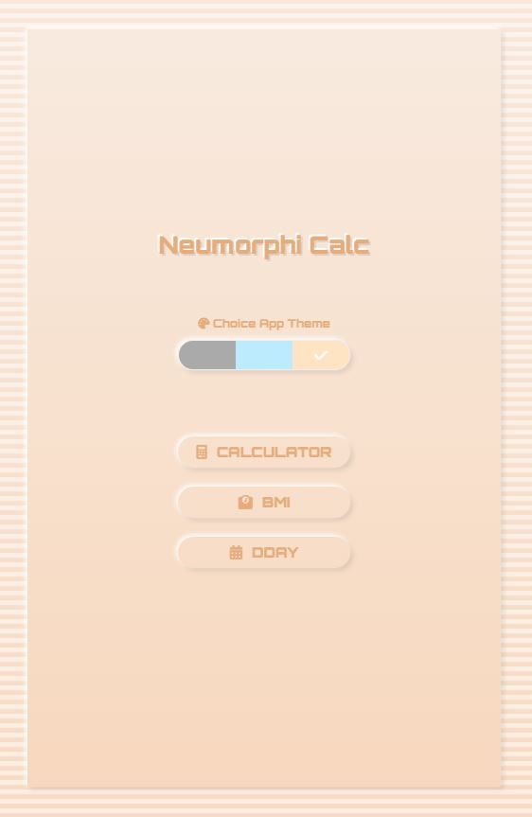
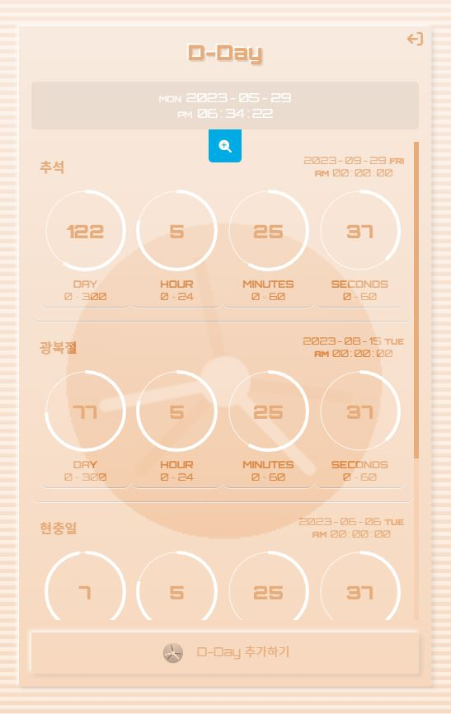
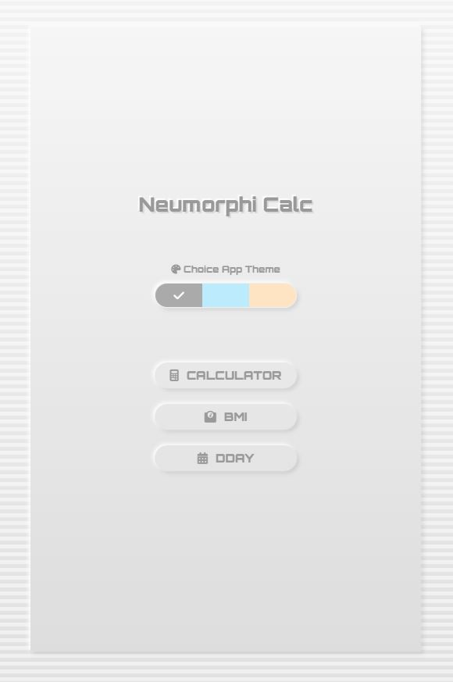
Neumorphism 스타일의 리액트 계산기 첫화면
->
Local Storage에 theme color의 기록을 통하여
선택이 없는 경우 gray 또는 선택한 theme color로 변경가능하게 구성하였습니다.

숫자계산기 / BMI수치계산기 / D-Day계산기를 구성하여 다양한 기능을 구현하였으며,
또한 3종류의 계산기 모두 테마별로 스크롤바 의 색을 다르게 설정하였습니다.

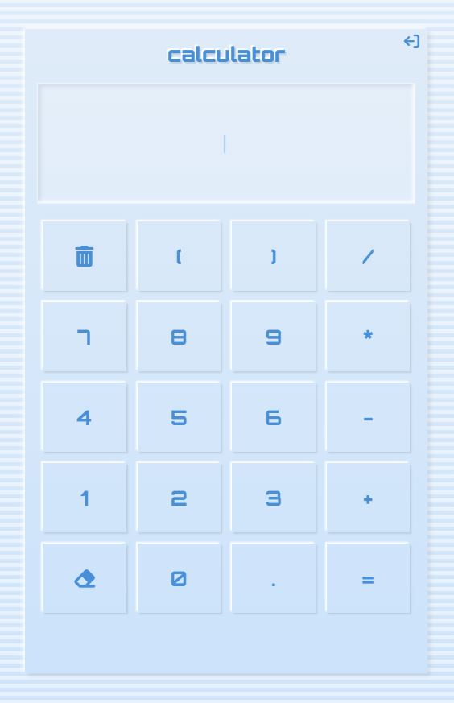
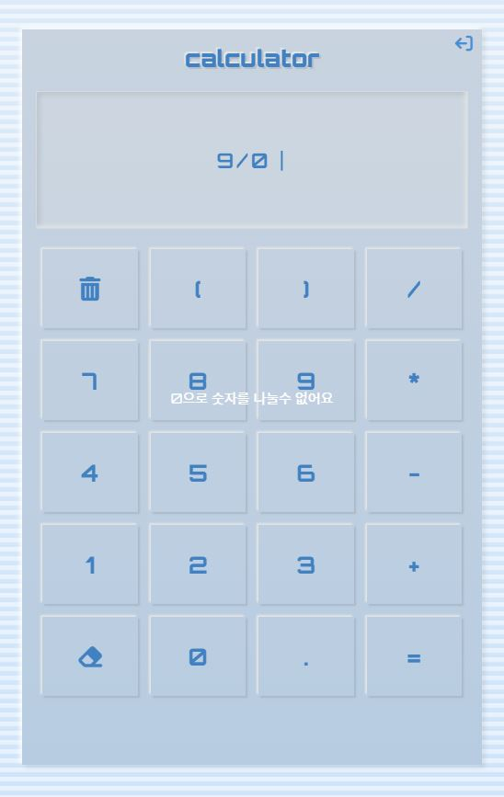
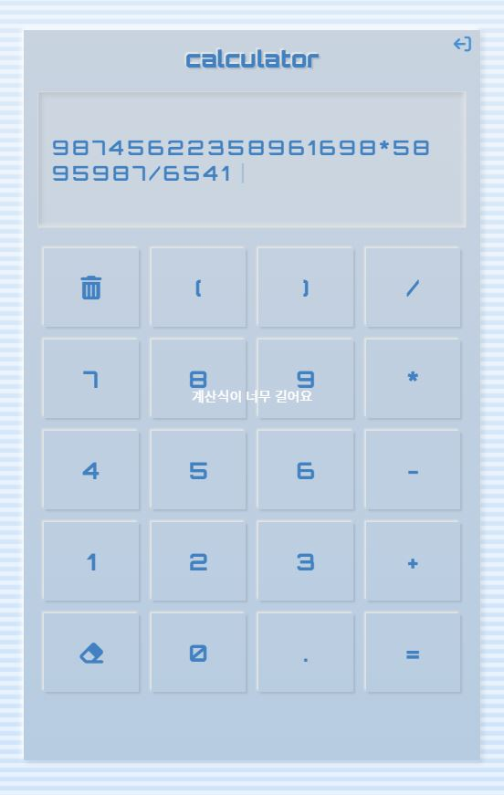
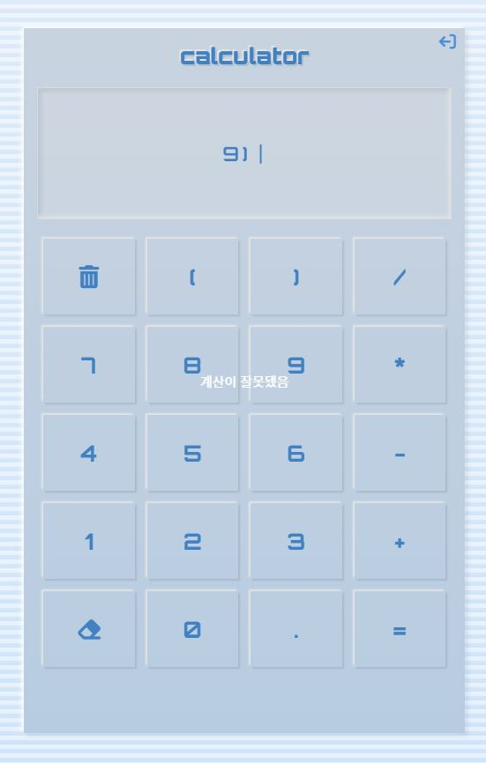
계산기 화면
->
일반적인 계산기능을 구현하였으며,
숫자를 0으로 나누거나, 입력길이가 30이상이거나, 계산식이 올바르지 않을 경우 : 에러 메시지를 표시 하였습니다.
휴지통 모양 버튼을 화면을 깨끗이 비워주고,
지우개 모양 버튼은 화면을 끝에서 부터 하나씩 지웁니다.
오른쪽 상단의 화살표 버튼은 앱을 첫화면으로 되돌려 줍니다.

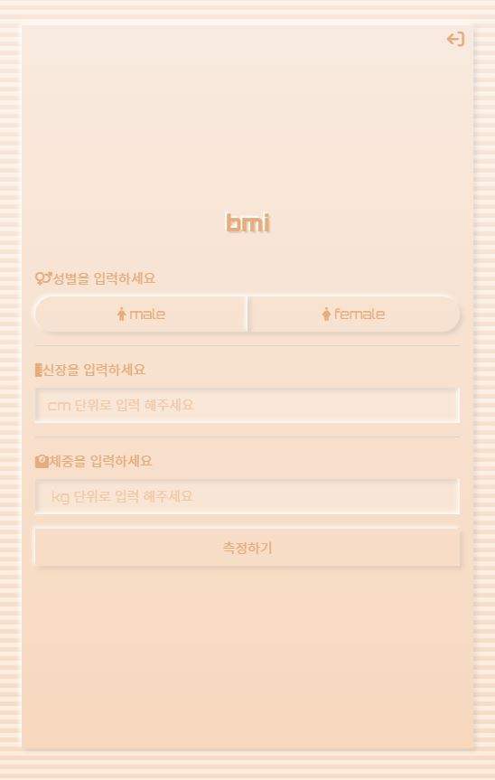
BMI(Body Mass Index) Calculator 첫화면
남성/여성은 radio button에 연결된 label click으로 선택,
키와 체중은 input태그를 이용해 입력받고,
측정하기 버튼을 통해 남녀별 BMI 기준에 따른 결과화면으로 연결됩니다.

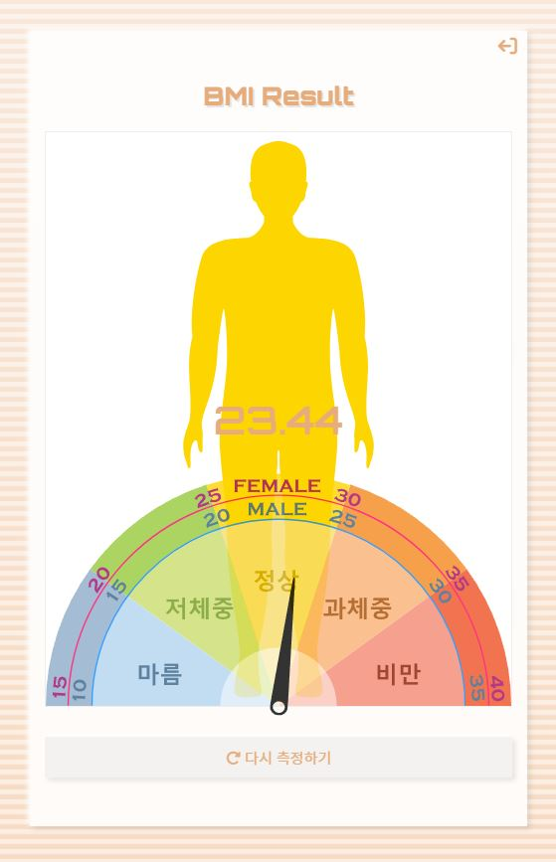
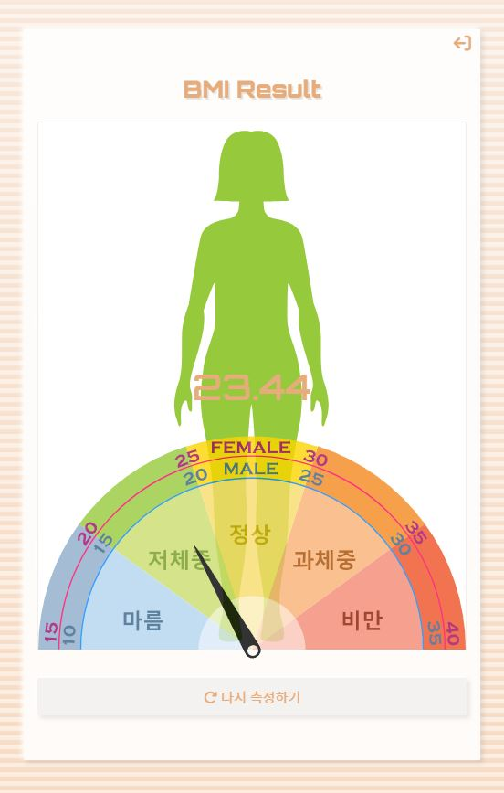
BMI Result 화면
체질량지수(Body Mass Index)는 체중을 키의 제곱으로 나눈 값을 통해 지방의 양을 추정하는 비만측정법입니다.
BMI(Body Mass Index) Calculator 첫화면을 통해 입력받은 성별,키,체중을 통해 BMI를 계산후
측정된 BMI를 수치 및 색깔로 마름에서 비만까지의 분포내에서 해당되는 영역을 표시 하였습니다.

TweenMax와 morphsvg 플러그인을 통해 결과화면에 표시된 사람이미지를
남녀 및 비만도 별로 다른모습으로 변화(애니메이션) 시켰습니다.
다시측정하기 버튼을 통해 BMI Calculator 첫화면으로 되돌려 줍니다.

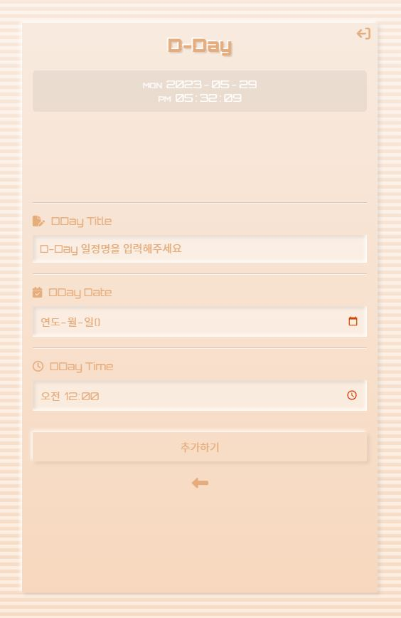
D-Day 일정입력 화면
최상단에 현재날짜(요일) 및 시간 표시하였습니다.
일정명, 날짜, 시간을 입력받아 추가하기 버튼으로 일정을 추가 입력가능하게 구현하였습니다.
하단에 <- 버튼은 D-Day 리스트 화면으로 연결했습니다.
일정을 입력시 현재시간 기준으로 과거시점 및 300일 이후시점 입력시 alert popup을 설정하였습니다.

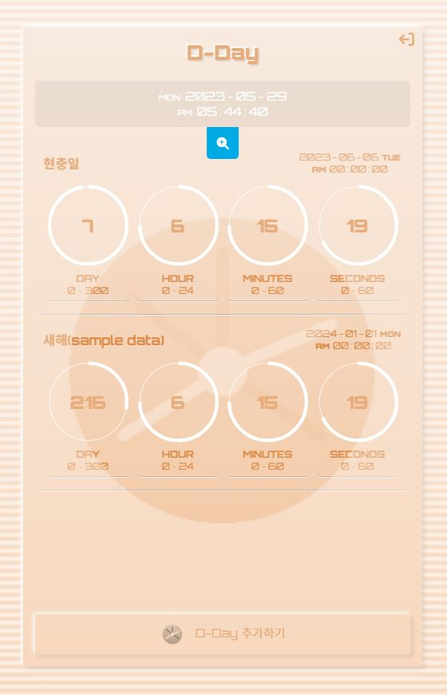
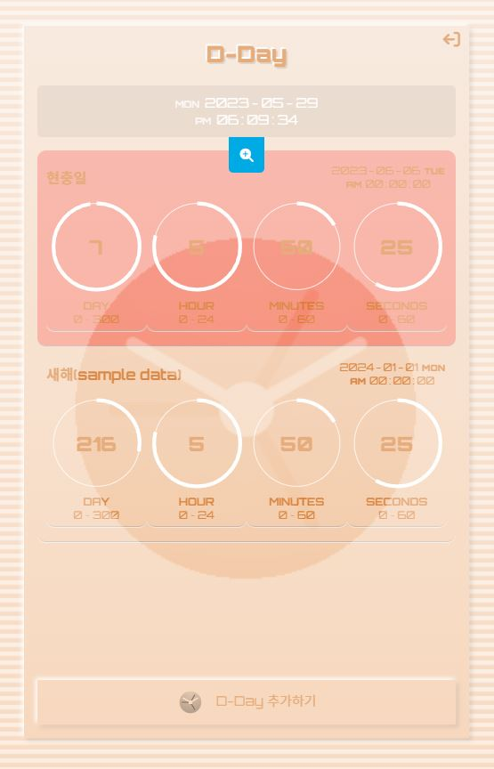
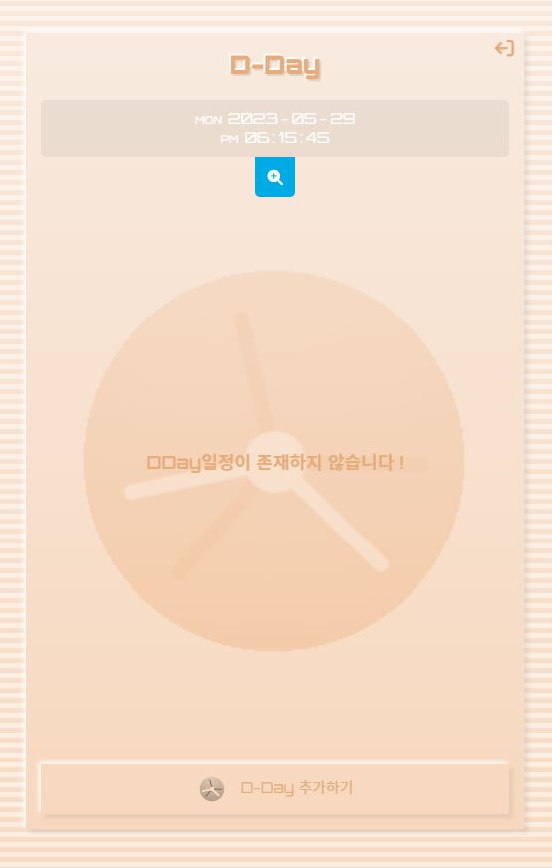
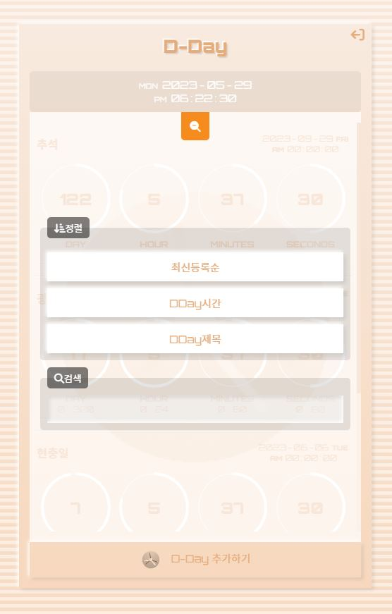
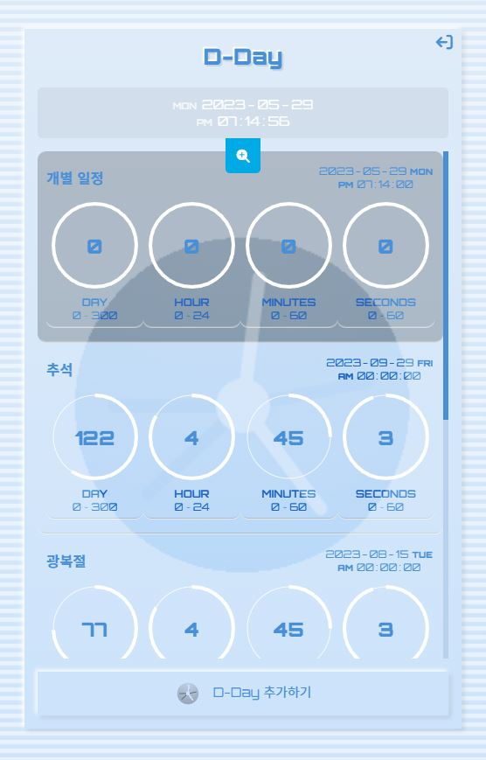
D-Day 리스트 화면
최상단에 현재날짜(요일) 및 시간 표시하였습니다.
Local Storage에 D-Day일정을 기록하여 화면을 갱신하거나 창을 닫았다 열어도 기존 일정기록을 유지 할 수 있습니다.
sample data로 2024년 1월1일을 기초 record로 삽입하였습니다.
일정별로 좌측에는 일정명을 우측에는 날짜및 시간을 표시하였으며,
D-Day 남은시간을 일/시/분/초 단위로 구분표시 하였고, 또한 이를 시각화하여 circle 을 채우는 형식으로 구현 하였습니다.
하단에 D-Day 추가하기 버튼은 D-Day 일정입력 화면으로 연결했습니다.
개별 일정을 클릭시 선택한 일정을 색을 바꾼뒤, confirm()기능을 활용해 DDay 목록을 삭제여부를 묻고, 취소버튼을 누르면 원래 배경색으로 돌아오고, 확인버튼을 누르면 일정이 삭제됩니다.
일정기록이 없는경우 : "DDay일정이 존재하지 않습니다 !" 를 화면에 표시합니다.

최상단 현재시간표시바 밑에 검색(+) 아이콘을 누르면
등록된 일정을 최신등록순 / DDay시간 / DDay제목 버튼 클릭시 조건별로 정렬된 일정을 볼 수 있고,
검색입력폼에 입력후 enter 또는 검색(-)아이콘을 클릭하면 검색글자가 포함된일정이 표시됩니다.
DDay일정이 지났을 경우 개별일정을 black색상으로 표시 합니다.

